부적합 표찰
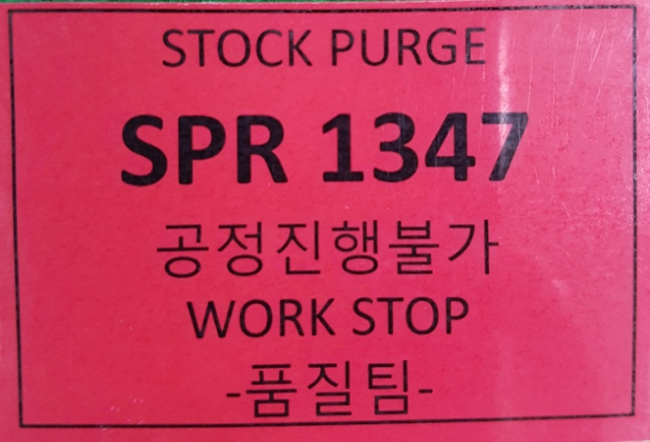
STOCK PURGE
공정 진행 불가
WORK STOP
품질팀

SPR DOC. NO
 | 고객 발행 STOCK PURGE REQUEST
 | DOC. No

(Size : 5cm x 7cm)

※ 작성 Sample

